IMRSC


INSTALACIÓN - MANTENIMIENTO Y REPARACION DE SISTEMAS COMPUTACIONALES

 | Docente: | Gareis Pablo Facundo

 | Curso: | 7mo 1ra

 | Grupo de Taller | 7.1

 | Alumno | Cafferata Leandro, Thaiel Castaño, Aguirres Marcos

Calculos de Consumo
Cálculo de la carga total
 |  |  |  |  |  | Consumo estimado (W)
Equipos | Cantidad | Consumo estimado (W) | Total (W) | Componente | Especificación típica | Minimo | Maximo | Componente | Especificación típica | Minimo | Maximo
PC Alto rendimiento | 6 | 1767 W | 10602 W | Procesador (CPU) | Intel Core i3 / i5 (12va gen aprox.) | 35 W | 65 W | Procesador (CPU) | Ryzen 7 | 65 W | 88 W
Pc Recepcion | 1 | 477 W | 477 W | Placa madre | Micro ATX, sin gráficos dedicados | 6 W | 10 W | Placa de Video | Nvidia Geforce RTX 4070 | 650 W | 700 W
Servidor | 2 | 750 W | 1500 W | Memoria RAM | 16 GB DDR4 | 10 W | 20 W | Placa madre | B550 | 6 W | 10 W
Impresora | 3 | 332 W | 996 W | Disco duro / SSD | SSD 480GB | 4 W | 8 W | Memoria RAM | 32 GB DDR4 | 20 W | 40 W
Fax | 1 | 32 W | 32 W | Monitor LED | 21" a 24" (Full HD) | 20 W | 30 W | Disco duro / SSD | SSD 1TB | 4 W | 8 W
Proyector | 1 | 294 W | 294 W | Fuente de alimentación | 400 W (eficiencia 80 PLUS) | 400 W | 600 W | Monitor LED | 22" a 24" (Full HD) | 20 W | 30 W
Microondas | 1 | 700 W | 700 W | Otros (mouse, teclado, etc.) | USB estándar | 2 W | 5 W | Fuente de alimentación | 1000 W (eficiencia 80 PLUS) | 1000 W | 1300 W
Heladera | 1 | 165 W | 165 W |  | Promedio | 477 W | 738 W | Otros (mouse, teclado, etc.) | USB estándar | 2 W | 5 W
Total estimado: |  | 14601 W |  |  |  |  |  |  | Promedio | 1767 W | 2181 W

Factor de simultaneidad estimado para oficinas (según AEA 90364) = 0,8 (80%) |  |  |  | Característica | Especificación típica | Consumo estimado Minimo | Consumo estimado Maximo
Potencia efectiva: |  |  | 11680.8 W | Impresora | Láser monocromática / color o inyección tinta | — | ---
 |  |  |  | En espera (standby) | Bajo consumo (modo reposo) | 2 W | 20 W
Cálculo de corriente |  |  |  | En operación (impresión) | Motor, fusión del tóner, etc. | 250 W | 500 W
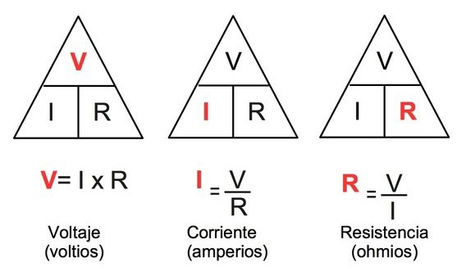 |  | Tension en Argentia | 220 V | Promedio oficina (uso mixto) | Impresión ocasional | 80 W | 120 W
 |  | Formula | I = P / V |  | Promedio | 332 W | 640 W
 |  | P = Potencia Efectiva
 |  | Total | 53.09 A | Característica | Especificación típica | Consumo estimado Minimo | Consumo estimado Maximo
 |  |  |  | Proyector | Epson 1040 3LCD | — | ---
 |  |  |  | En operación (Proyeccion) | Proyectando desde Computadora | 214 W | 290 W
 |  |  |  | Promedio oficina (uso mixto) | Proyeccion ocasional Rapida | 80 W | 120 W
 |  |  |  |  | Promedio | 294 W | 410 W

 |  |  |  | Característica | Especificación típica | Consumo estimado Minimo | Consumo estimado Maximo
 |  |  |  | Servidor | Dell R730 | — | ---
 |  |  |  | En espera (standby) | Bajo consumo (modo reposo) | 80 W | 90 W
 |  |  |  | Carga media | Uso diario, varias VMs activas | 220 W | 350 W
 |  |  |  | Carga maxima | Benchmarks, compilación o alta demanda | 450 W | 550 W
 |  |  |  |  | Promedio | 750 W | 990 W

 |  |  |  | Característica | Especificación típica | Consumo estimado Minimo | Consumo estimado Maximo
 |  |  |  | Fax | Fax Térmico o multifunción | — | --
 |  |  |  | En espera (standby) | Modo reposo | 2 W | 5 W
 |  |  |  | Durante transmisión | Breve, impresión de papel | 30 W | 50 W
 |  |  |  |  | Promedio | 32 W | 55 W

 |  |  |  | Característica | Especificación típica | Consumo estimado Minimo | Consumo estimado Maximo
 |  |  |  | Microondas | Microondas Whirpool 20 Litros Silver | — | ---
 |  |  |  | En espera (standby) | Bajo consumo (modo reposo) | - | -
 |  |  |  | En operación (Calentar) | Modo Calentar | 700 W | 1200 W
 |  |  |  |  | Promedio | 700 W | 1200 W

 |  |  |  | Característica | Especificación típica | Consumo estimado Minimo | Consumo estimado Maximo
 |  |  |  | Heladera | Heladera Bajo mesada 120 L Blanca Drean | — | ---
 |  |  |  | En espera (standby) | Bajo consumo (modo reposo) | - | -
 |  |  |  | En operación | Estado normal | 150 W | 165 W
 |  |  |  | Promedio apertura (uso mixto) | Apertura ocasional | 15 W | 100 W
 |  |  |  |  | Promedio | 165 W | 265 W

